Regresión lineal
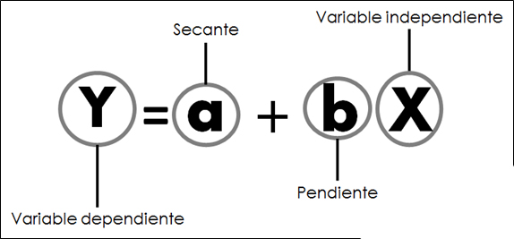
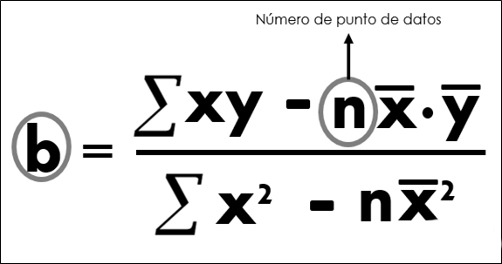
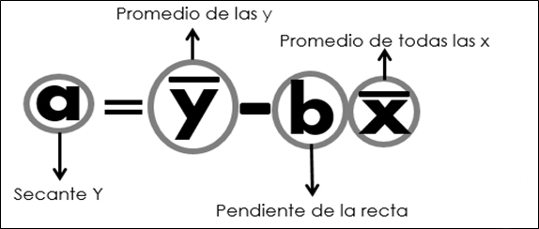

Plantilla pronósticos de demanda-Regresión Lineal

Demanda pronosticada con método de regresión lineal
 | Demanda (y) | Pronóstico (Y)
 |  | 0
 |  | 0
 |  | 0
 |  | 0
 |  | 0
 |  | 0
 |  | 0
 |  | 0
 |  | 0
 |  | 0
 |  | 0
 |  | 0
b | Digite la demanda
a | Digite la demanda
Syx | Digite la demanda
Periodo (x) | Demanda (y) | xy | x2 | y2 | Pronóstico (Y)
 |  | 0 | 0 | 0 | #VALUE!
 |  | 0 | 0 | 0 | #VALUE!
 |  | 0 | 0 | 0 | #VALUE!
 |  | 0 | 0 | 0 | #VALUE!
 |  | 0 | 0 | 0 | #VALUE!
 |  | 0 | 0 | 0 | #VALUE!
 |  | 0 | 0 | 0 | #VALUE!
 |  | 0 | 0 | 0 | #VALUE!
 |  | 0 | 0 | 0 | #VALUE!
 |  | 0 | 0 | 0 | #VALUE!
 |  | 0 | 0 | 0 | #VALUE!
 |  | 0 | 0 | 0 | #VALUE!
#DIV/0! | #DIV/0! | 0.0 | 0.0 | 0.0

Instrucciones
Las celdas de color blanco son las que se pueden diligenciar. Las de color gris son de cálculo automático. Para obtener el pronóstico, escribe el periodo (numérico) y la demanda de cada uno.

